G246
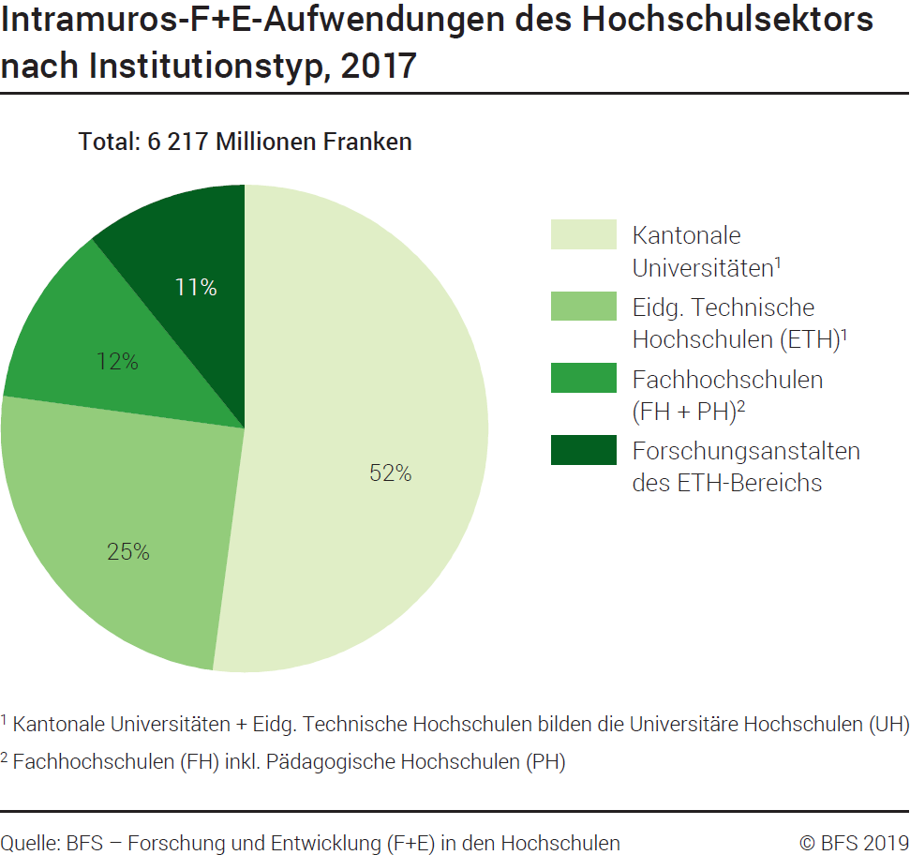
Ind20206_G246 - F+E-Aufwendungen des Hochschulsektors |  |  | Zurück zum Index

Intramuros-F+E-Aufwendungen des Hochschulsektors nach Institutionstyp, 2017

In Millionen Franken und in %
Institutionstyp | Millionen Franken | %
Kantonale Universitäten 1 | 3239 | 52
Eidg. Technische Hochschulen (ETH) 1 | 1557 | 25
Fachhochschulen (FH/PH) 2 | 750 | 12
Forschungsanstalten des ETH-Bereichs (FA-ETH) | 672 | 11
Total | 6217 | 100

1 Kantonale Universitäten und Eidg. Technische Hochschulen bilden die Universitäre Hochschulen (UH)
2 Fachhochschulen (FH) inkl. Pädagogische Hochschulen (PH)

Quelle: BFS - Forschung und Entwicklung (F+E) in den Hochschulen
© BFS

G307
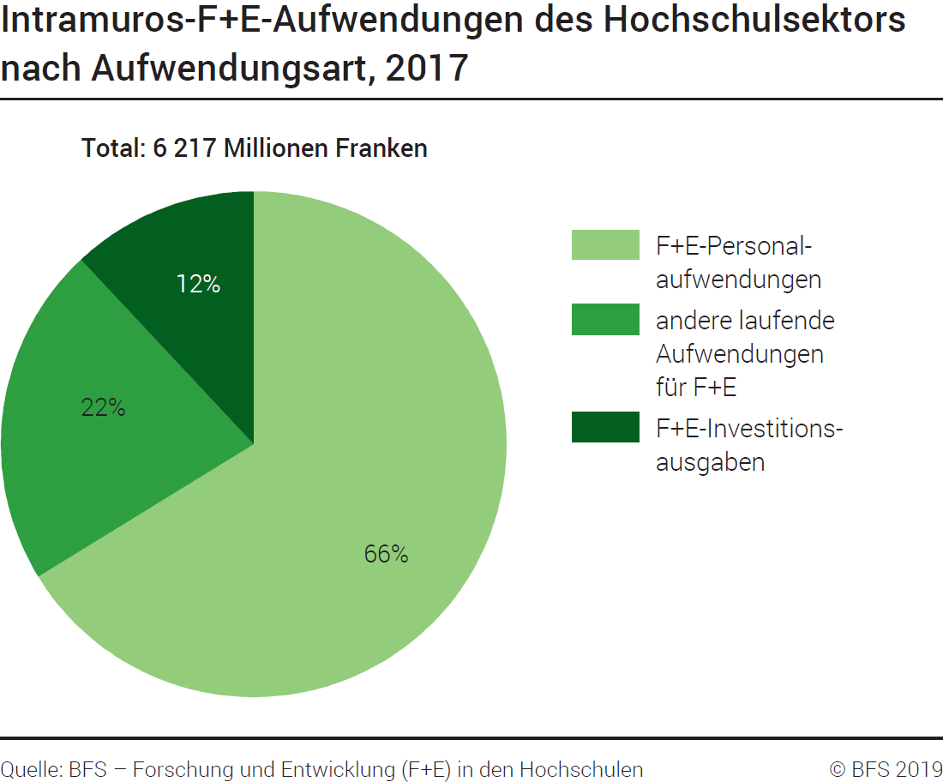
Ind20206_G307 - F+E-Aufwendungen des Hochschulsektors |  |  | Zurück zum Index

Intramuros-F+E-Aufwendungen des Hochschulsektors nach Aufwendungsart, 2017

In Millionen Franken und in %
Aufwendungsart | Millionen Franken | %
F+E-Personalaufwendungen | 4118 | 66
Andere laufende Aufwendungen für F+E | 1356 | 22
F+E-Investitionsausgaben | 744 | 12
Total | 6217 | 100

Quelle: BFS - Forschung und Entwicklung (F+E) in den Hochschulen
© BFS

G403
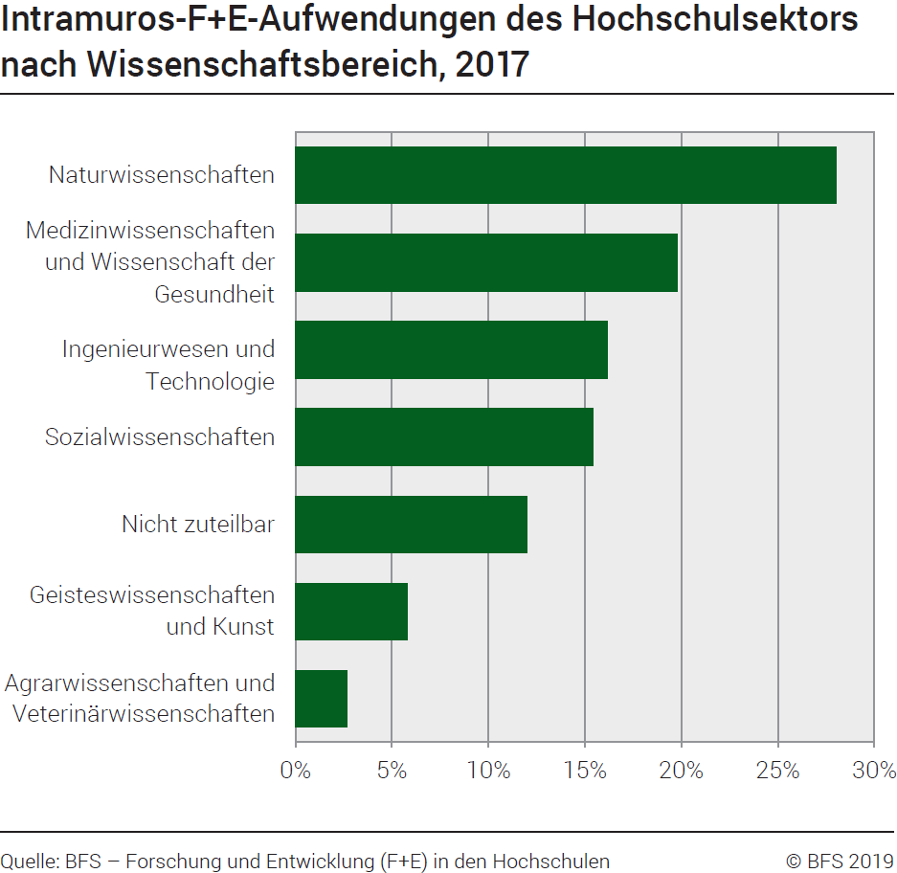
Ind20206_G403 - F+E-Aufwendungen des Hochschulsektors |  | Zurück zum Index

Intramuros-F+E-Aufwendungen des Hochschulsektors nach Wissenschaftsbereich, 2017

In Millionen Franken und in %
Wissenschaftsbereich | Millionen Franken | %
Exakte- und Naturwissenschaften | 1739.4 | 28.0
Ingenieur- und Technologiewissenschaften | 1009.5 | 16.2
Medizinwissenschaften | 1232.3 | 19.8
Agrarwissenschaften | 168.3 | 2.7
Sozialwissenschaften | 960.1 | 15.4
Geisteswissenschaften | 363.2 | 5.8
Nicht zuteilbar | 744.4 | 12.0
Total | 6217.4 | 100.0

Quelle: BFS - Forschung und Entwicklung (F+E) in den Hochschulen
© BFS

G223
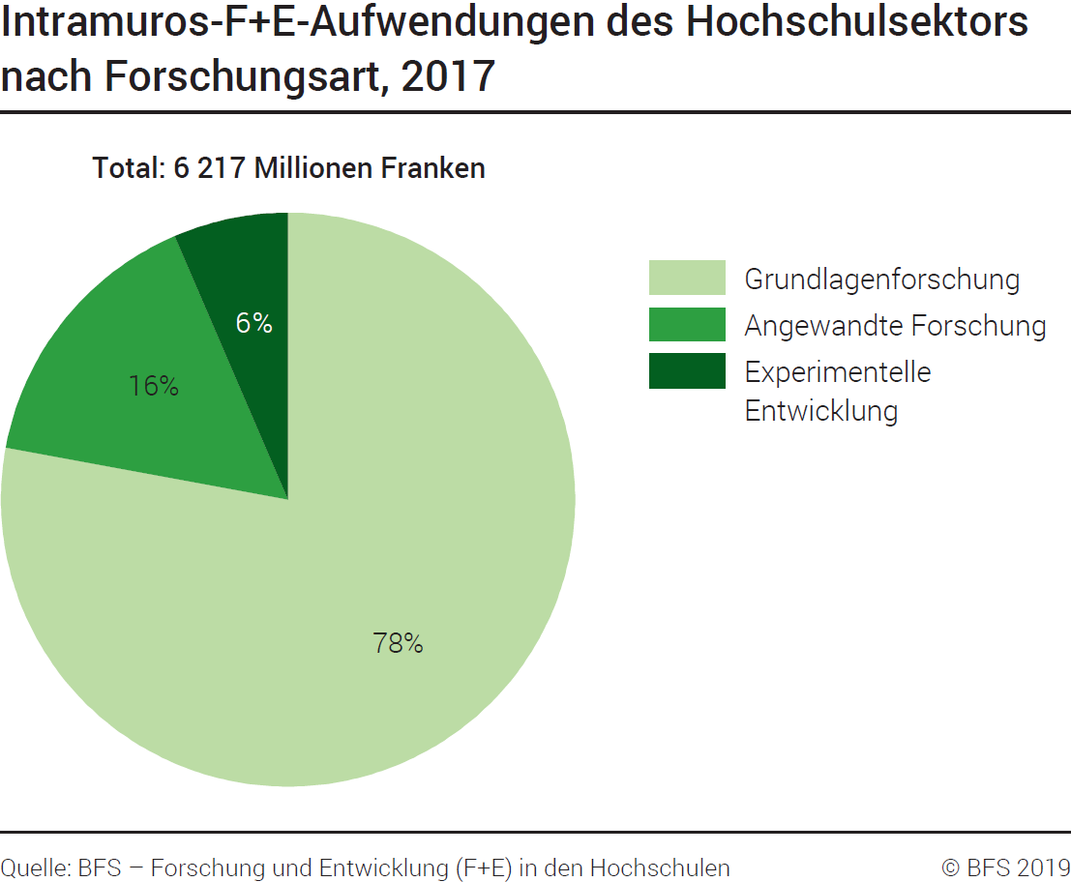
Ind20206_G223 - F+E-Aufwendungen des Hochschulsektors |  |  | Zurück zum Index

Intramuros-F+E-Aufwendungen des Hochschulsektors nach Forschungsart, 2017
In Millionen Franken und in %

Forschungsart | Millionen Franken | %
Grundlagenforschung | 4843 | 78
Angewandte Forschung | 971 | 16
Experimentelle Entwicklung | 402 | 6
Total | 6217 | 100

Quelle: BFS - Forschung und Entwicklung (F+E) in den Hochschulen
© BFS

G202
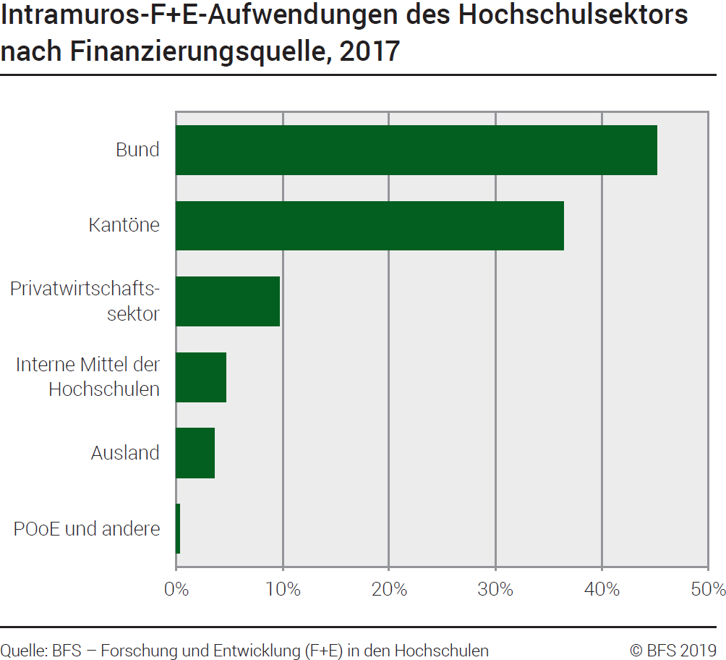
Ind20206_G202 - F+E-Aufwendungen des Hochschulsektors |  |  | Zurück zum Index

Intramuros-F+E-Aufwendungen des Hochschulsektors nach Finanzierungsquelle, 2017
In Millionen Franken und in %

Finanzierungsquelle | Millionen Franken | %
Privatwirtschaftssektor | 604 | 9.7
Bund | 2813 | 45.2
Kantöne | 2265 | 36.4
Interne Mittel der Hochschulen | 293 | 4.7
Ausland | 223 | 3.6
POoE und andere | 19 | 0.3
Total | 6217 | 100.0

Quelle: BFS - Forschung und Entwicklung (F+E) in den Hochschulen
© BFS

G2
Ind20206_G2 - F+E-Aufwendungen des Hochschulsektors |  | Zurück zum Index

F+E-Bruttoinlandaufwendungen des höheren Bildungssektors (HERD), im internationalen Vergleich, 2017
In % der BIP
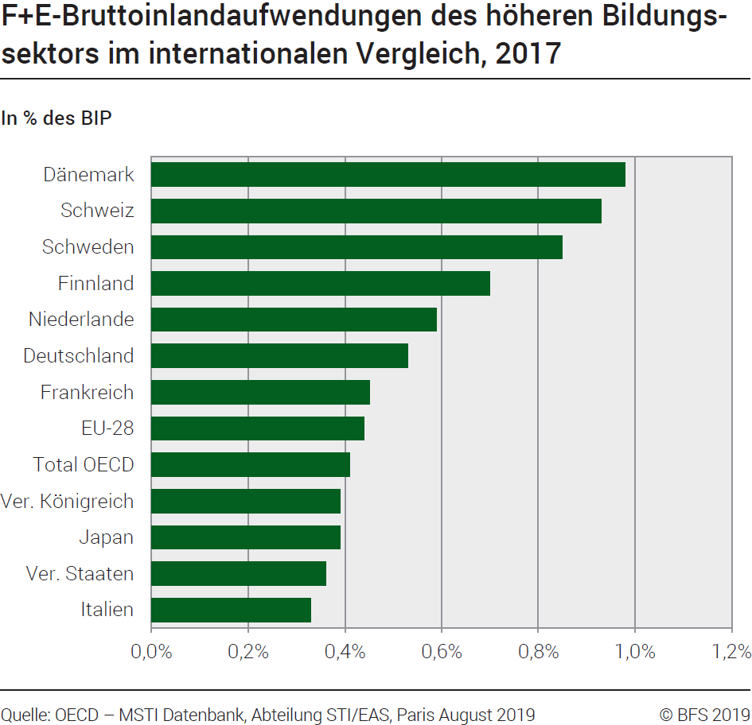
Land | %
Dänemark | 0.98
Schweiz | 0.93
Schweden | 0.85
Finnland | 0.70
Niederlande | 0.59
Deutschland | 0.53
Frankreich | 0.45
EU-28 | 0.44
Total OECD | 0.41
Ver. Königreich | 0.39
Japan | 0.39
Ver. Staaten | 0.36
Italien | 0.33

Quelle: OECD, MSTI Datenbank, Abteilung STI / EAS, Paris, August 2019
© BFS

